概要１
 |  |  | 平成29(2017)年３月分結果の概要

１ 賃金の動き

 | 3月の１人平均現金給与総額は，規模５人以上で 25万2526円，前年同月比 2.7％減(規模30人以上で
 | 27万3751円，1.1％増) となりました。
 | このうち，きまって支給する給与は24万4700円，前年同月比3.4％減（規模30人以上で26万2206円，0.1％増)
 | となり，特別に支払われた給与は7,826円，前年同月比26.9％増 （規模30人以上で1万1545円，33.9％増）となりました。

 | 実質賃金指数では，現金給与総額が規模5人以上で前年同月比3.1％減(規模30人以上で0.7％増）となりました。
 | このうち，きまって支給する給与は規模５人以上で前年同月比3.8％減（規模30人以上で0.4％減）となりました。

 |  |  |  | 第１表 賃 金 －調査産業計(パート労働者を含む)－
 |  |  |  |  | 規模５人以上 |  |  |  | 規模30人以上
 | １人平均月間 |  |  |  | 当月値 | 対前月比(%) | 対前年同月比(%) |  | 当月値 | 対前月比(%) | 対前年同月比(%)
 | 現金給与総額 |  |  | 実数（円） | 252,526 | 2.8 |  | △ 2.7 | 273,751 | 4.6 |  | 1.1
 |  |  |  | 名目賃金指数 | 86.8 |  |  |  | 88.0
 |  | きまって支給する給与 |  | 実数（円） | 244,700 | 0.5 |  | △ 3.4 | 262,206 | 0.8 |  | 0.1
 |  |  |  | 名目賃金指数 | 100.0 |  |  |  | 101.6
 |  |  | 所定内給与 | 実数（円） | 227,806 | － | ※ | △ 2.8 | 240,673 | － | ※ | 0.8
 |  |  | 超過労働給与 | 実数（円） | 16,894 | － | ※ | △ 10.3 | 21,533 | － | ※ | △ 6.9
 |  | 特別に支払われた給与 |  | 実数（円） | 7,826 | － | ※ | 26.9 | 11,545 | － | ※ | 33.9
 | 現金給与総額 |  |  | 実質賃金指数 | 86.8 | 2.8 |  | △ 3.1 | 88.0 | 4.6 |  | 0.7
 |  | きまって支給する給与 |  | 実質賃金指数 | 100.0 | 0.5 |  | △ 3.8 | 101.6 | 0.8 |  | △ 0.4
 | ※の箇所は，実数による増減率,その他の箇所は指数による増減率を掲載していますので利用にあたっては注意が必要です。
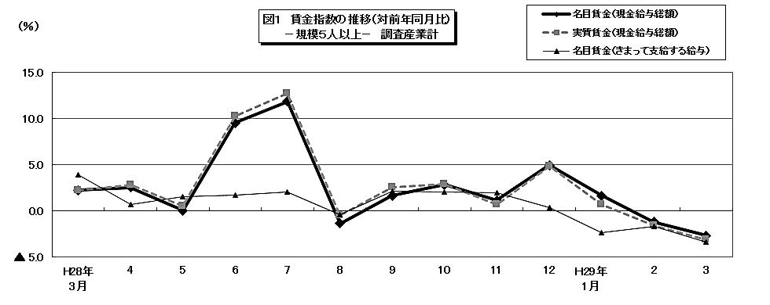

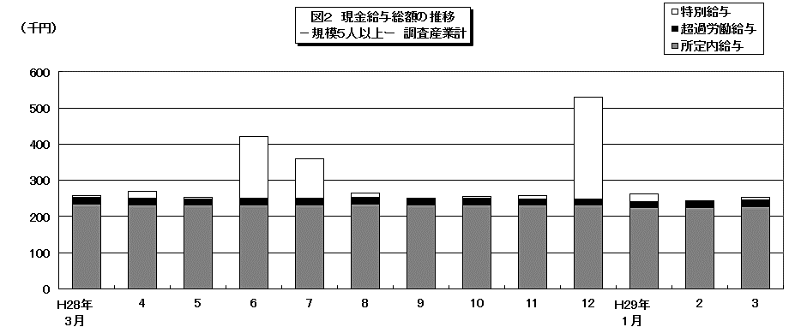

 |  |  |  |  |  |  |  |  |  |  |  |  |  |  |  |  |  |  |  |  | 104.8

 |  |  |  |  |  |  |  |  |  |  |  |  | 86.4 | 80.3 | 170.1 | 104.1 | 82.7 | 85.1 | 86 | 92.8 | 202.4

概要2
２ 労働時間の動き

 | 3月の総実労働時間数は，規模５人以上で147.0時間，前年同月比4.0％減（規模30人以上で150.8時間，
 | 0.6％減)となりました。
 | このうち，所定内労働時間は136.7時間，前年同月比 3.2％減（規模30人以上で 138.8時間，0.2％減）となりました。
 | また，製造業の所定外労働時間は16.9時間，前年同月比2.2％減となりました。

 |  |  |  | 第２表 労働時間 －調査産業計(パート労働者を含む)－

 |  | １人平均月間 |  |  | 規模５人以上 |  |  | 規模30人以上
 |  |  |  |  | 当月値 | 対前月比(%) | 対前年同月比(%) | 当月値 | 対前月比(%) | 対前年同月比(%)
 |  | 出 勤 日 数 |  | （日） | 19.0 | 0.4 | △ 0.6 | 19.1 | 0.6 | △ 0.2
 |  | 総実労働時間 |  | 実数（時間） | 147.0 | 2.9 | △ 4.0 | 150.8 | 3.3 | △ 0.6
 |  |  |  | 指 数 | 98.3 |  |  | 101.3
 |  |  | 所定内労働時間 | 実数（時間） | 136.7 | 2.7 | △ 3.2 | 138.8 | 3.0 | △ 0.2
 |  |  |  | 指 数 | 99.1 |  |  | 101.8
 |  |  | 所定外労働時間 | 実数（時間） | 10.3 | 6.2 | △ 13.0 | 12.0 | 4.3 | △ 6.6
 |  |  |  | 指 数 | 88.0 |  |  | 94.5
 |  |  | 注）出勤日数欄の前月比及び前年同月比欄は，それぞれ前月差，前年同月差。
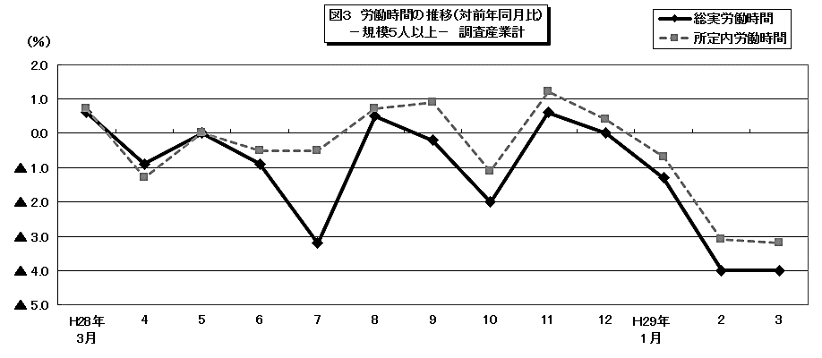

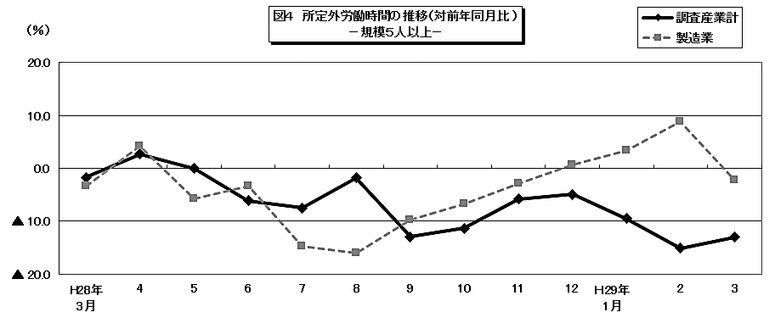

 |  |  |  |  |  |  |  |  |  |  |  |  |  |  |  |  |  |  | 104.8

 |  |  |  |  |  |  |  |  |  |  | 86.4 | 80.3 | 170.1 | 104.1 | 82.7 | 85.1 | 86 | 92.8 | 202.4

概要3
３ 雇用の動き

 | 3月の常用労働者数(推計)は，規模５人以上で 81万2585人，前年同月比1.8％減（規模30人以上で
 | 43万5617人，5.2％減）となりました。
 | このうち，一般労働者は 57万7029人（規模30人以上で 33万502人），パートタイム労働者は23万5556人
 | （ 規模30人以上で 10万5115人）となりました。
 | また，製造業の常用労働者数は 9万2644人，前年同月比 1.2％減となりました。
 | 入職率・離職率では，入職率は1.66％・前年同月比 0.33％増，離職率では 3.52％・前年同月比 1.28％増と
 | なりました。

 |  |  |  | 第３表 雇 用 －調査産業計(パート労働者を含む)－

 |  |  |  |  | 規模５人以上 |  |  | 規模30人以上
 |  | 月末 |  |  | 当月値 | 対前月比(%) | 対前年同月比(%) | 当月値 | 対前月比(%) | 対前年同月比(%)
 |  | 常 用 労 働 者 数 |  | （人） | 812,585 | △ 1.8 | △ 1.8 | 435,617 | △ 3.3 | △ 5.2
 |  |  |  | 雇用指数 | 98.3 |  |  | 94.8
 |  | 労 働 | 入職率 | （％） | 1.66 | 0.06 | 0.33 | 1.62 | 0.32 | △ 0.09
 |  | 異動率 | 離職率 | （％） | 3.52 | 2.00 | 1.28 | 4.90 | 3.31 | 2.50
 |  | パートタイム労働者比率 |  | （％） | 29.0 | △ 0.3 | 1.9 | 24.1 | △ 1.9 | △ 1.5
 |  | 注） 入職率・離職率及びパートタイム労働者比率の前月比及び前年同月比欄は，それぞれ前月差，前年同月差。
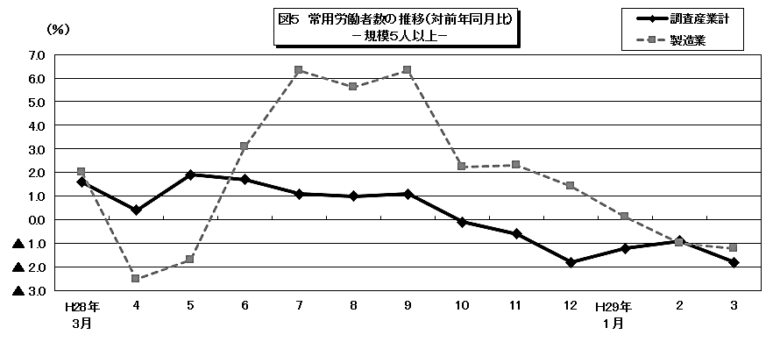

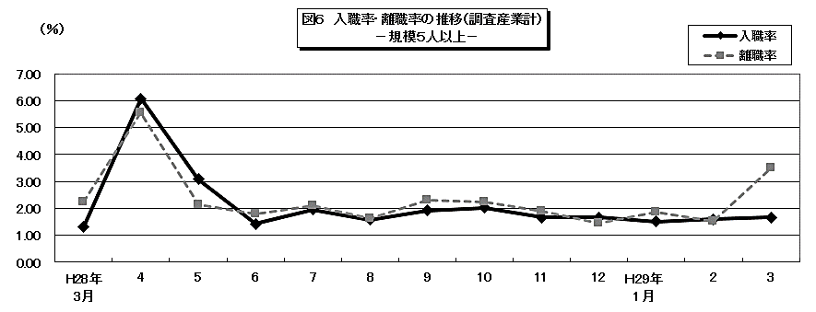

 |  |  |  |  |  |  |  |  |  |  |  |  |  |  |  |  |  |  | 104.8

 |  |  |  |  |  |  |  |  |  |  | 86.4 | 80.3 | 170.1 | 104.1 | 82.7 | 85.1 | 86 | 92.8 | 202.4

